Лист1
Project | Form registration | Project | Form registration
ID | Bug 3 | ID | Bug 4
Summary | В title форма называется ITCareerToday web form | Summary | В названии поля Surname пропущена буква n
Description |  | Description
STR | Открыть вкладку http://itcareer.pythonanywhere.com/ | STR | Открыть вкладку http://itcareer.pythonanywhere.com/
Actual Result | ITCareerToday web form | Actual Result | Surame
Expected Result | Форма регистрации нового пользователя | Expected Result | Surname
Severity | Minor | Severity | Minor
Priority | Hight | Priority | Medium
Status | New | Status | New
Environment | Win 10 pro x64 Chrome v97.0.4692.99 | Environment | Win 10 pro x64 Chrome v97.0.4692.99
Author | Devyatkin | Author | Devyatkin
Attachment | 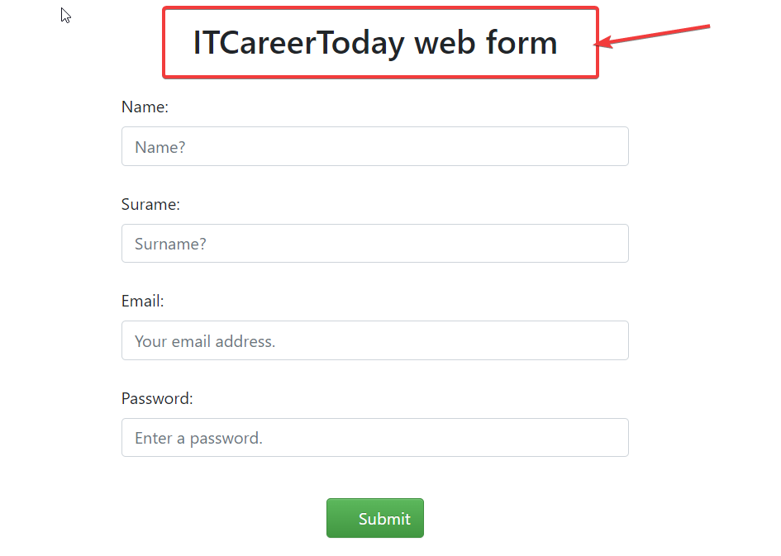 | Attachment | 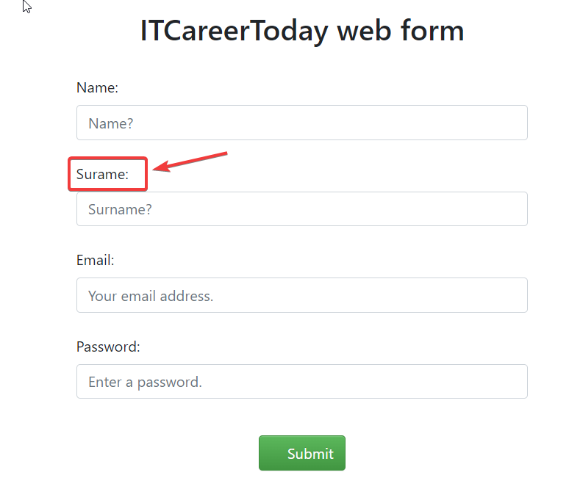

Project | Form registration | Project | Form registration
ID | Bug 8 | ID | Bug 18
Summary | Невозможно зарегистрировать пользователя с пустым необязательным полем Surname | Summary | Можно зарегистрировать пользователя, вставив в поле Name эмодзи
Description |  | Description
STR | 1. Открыть вкладку http://itcareer.pythonanywhere.com/ 2. Ввести в поля данные: Name: Pavel_1 Surname:(пустое) Email: petrov@yandex.ru Password: Qwerty@1 3. Нажать кнопку Submit | STR | 1. Открыть вкладку http://itcareer.pythonanywhere.com/ 2. Ввести в поля данные: Name: 😃😃😃😃 Surname:Nik Email: petrov@yandex.ru Password: Qwerty@1 3. Нажать кнопку Submit
Actual Result | Пользователь зарегистрирован | Actual Result | Пользователь зарегистрирован
Expected Result | Пользователь не зарегистрирован | Expected Result | Пользователь не зарегистрирован
Severity | Critical | Severity | Critical
Priority | Hight | Priority | Hight
Status | New | Status | New
Environment | Win 10 pro x64 Chrome v97.0.4692.99 | Environment | Win 10 pro x64 Chrome v97.0.4692.99
Author | Devyatkin | Author | Devyatkin
Attachment |  | Attachment

Project | Form registration
ID | Bug 25
Summary | Поле Surname пропускает имя длинной в 100 символов
Description
STR | 1. Открыть вкладку http://itcareer.pythonanywhere.com/ 2. Ввести в поля данные: Name: Sasha Surname: qwertyuiopasdfghjklzxcvbnmqwertyuiopasdfghjklzxcvbnmqwertyuiopasqwertyuiopasdfghjkklzxcvbnmqwertyuio Email: qwe@mail.ru Password: asd1a@A 3. Нажать кнопку Submit
Actual Result | "Пользователь не зарегистрирован. Поле Surname подсвечивается красным. Сообщение об ошибке: заполните поле Surname"
Expected Result | "Пользователь зарегистрирован Фамилия пользователя выходит за рамки сообщения об успешной регистрации"
Severity | Critical
Priority | Hight
Status | New
Environment | Win 10 pro x64 Chrome v97.0.4692.99
Author | Devyatkin
Attachment | 